المؤشرات الكلية

سوق العراق للاوراق المالية
جلسة الخميس 2026/4/16 |  |  |  | تقرير أسعار الأسهم المتداولة لسوق العراق للأوراق المالية
الجلسة (65)
الاسهم المتداولة المدرجة و OTC |  |  | 1,051,234,694 |  |  | قيمة الأسهم المتداولة المدرجة و OTC |  | 1,502,685,122 |  |  | صفقات الشركات المدرجة وOTC | 1208

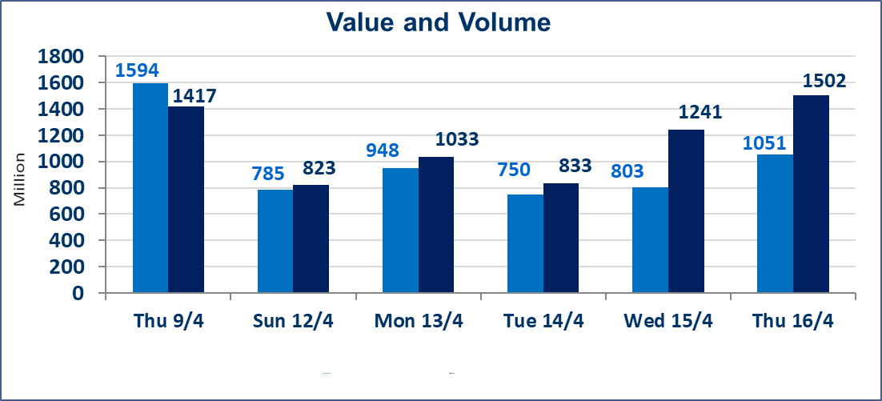
المؤشر60 ISX اليوم | 983.30 |  | نقطة |  |  | المؤشر15 ISX اليوم | 1282.39 | نقطة
المؤشر 60 ISX السابق | 979.15 |  | نقطة |  |  | المؤشر 15 ISX السابق | 1281.95 | نقطة
نسبة التغير | 0.42 |  | % |  |  | نسبة التغير | 0.03 | %
عدد النقاط | 4.15 |  | نقطة |  |  | عدد النقاط | 0.44 | نقطة

الشركات المدرجة | 104 | OTC | 14 | 118 |  | الشركات غير المتداولة المدرجة | 41 | OTC | 13 | 54
الشركات المتداولة | 52 | OTC | 1 | 53 |  | الشركات المرتفعة |  |  | 11
شركات الهيئة العامة |  |  |  | 3 |  | الشركات المنخفضة |  |  | 15
الموقوفة بقرار من هيأة الأوراق المالية |  |  |  | 8
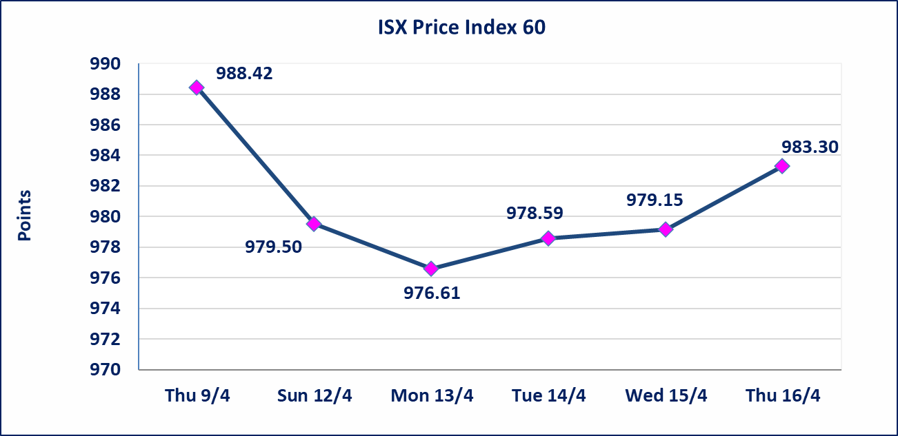
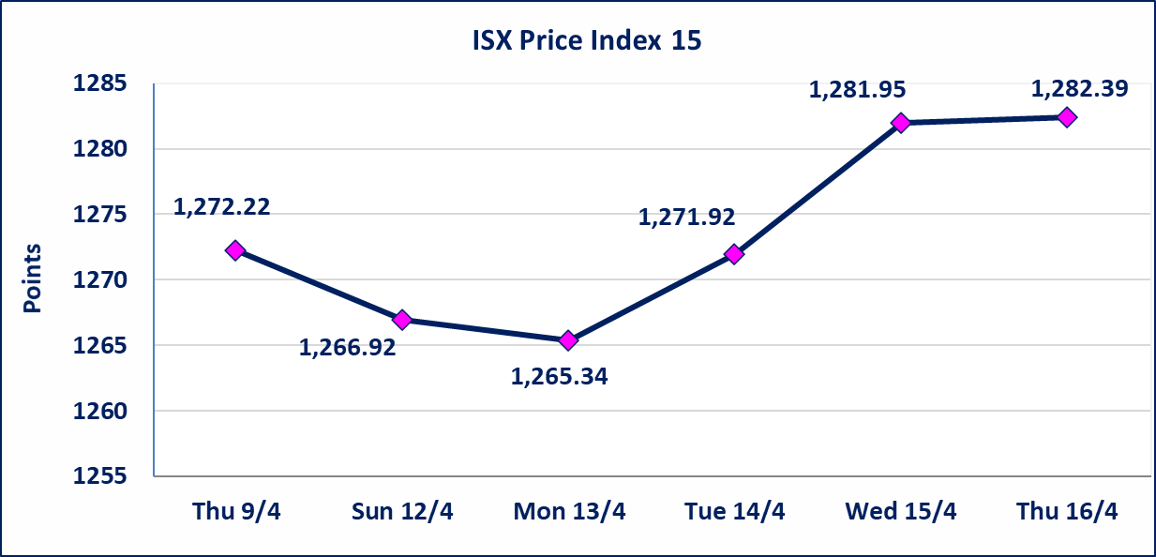

سندات الوطينة الاصدارية الثالثة | سيتم ايقاف التداول على سندات الوطنية الاصدارية الثالثة فئة (1,000,000 ، 500,000) دينار إعتباراً من جلسة الاربعاء 2025/4/15 لقرب استحقاق الفائدة النصف السنوية . وسيتم اعادة التداول إعتباراً من جلسة الاحد 2026/4/21
الحد الأعلى والادنى للتغير في السعر | نسبة التغير في كافة المنصات (5%) إرتفاعاً وإنخفاضاً من سعر الاغلاق السابق.
Web site : www.isx-iq.net E-mail : info-isx@isx-iq.net |  |  |  |  | 07834000034 - 07711211522 : ص . ب :3607 العلوية الهاتف |  |  |  |  |  | بغداد /الكرادة/ قرب المسرح الوطني /مجاور مصرف الخليج التجاري

نسبة التغير
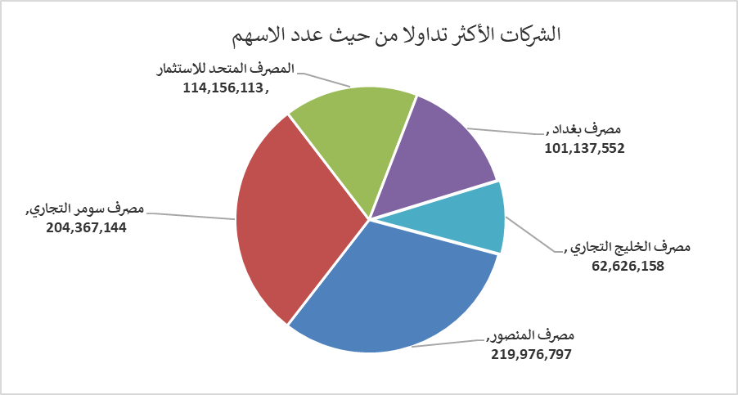
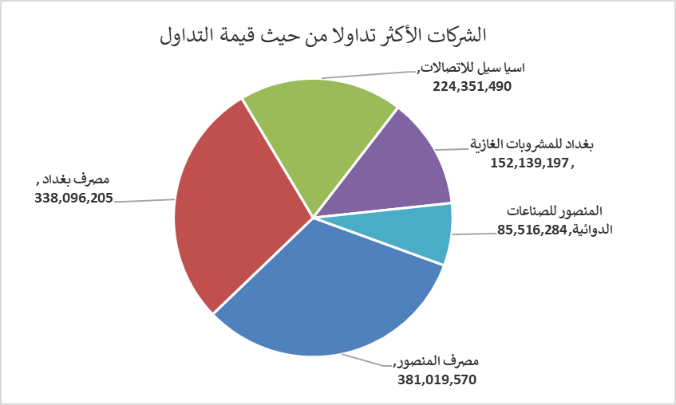
الشركات الأكثر ارتفاعاً وانخفاضاً
جلسة الخميس 2026/4/16

نسبة التغير لاسعار الاغلاق الاكثر ارتفاعاً |  |  |  | نسبة التغير لاسعار الاغلاق الاكثر انخفاضاً
اسم الشركة | اغلاق | التغير(%) | الاسهم المتداولة | اسم الشركة | اغلاق | التغير (%) | الاسهم المتداولة
بغداد للمشروبات الغازية | 6.180 | 3.00 | 24,962,158 | الكندي لانتاج اللقاحات البيطرية | 2.400 | -4.00 | 2,687,811
مصرف الوطني الاسلامي | 0.960 | 2.13 | 100,000 | دار السلام للتأمين | 0.730 | -3.95 | 3,625,000
العراقية للسجاد والمفروشات | 18.500 | 1.70 | 19,940 | الهلال الصناعية | 1.350 | -3.57 | 7,299,816
بابل للانتاج الحيواني والنباتي | 8.600 | 1.53 | 299,270 | العراقية لانتاج وتسويق اللحوم | 4.300 | -3.37 | 200,397
المصرف التجاري العراقي الاسلامي | 0.680 | 1.49 | 4,108,472 | مصرف بغداد | 3.320 | -2.06 | 101,137,552

الشركات الاكثر نشاطا حسب الاسهم المتداولة (حجم التداول) |  |  |  | الشركات الاكثر نشاطا حسب القيمة المتداولة
اسم الشركة | اغلاق | التغير(%) | الاسهم المتداولة | اسم الشركة | اغلاق | التغير (%) | القيمة المتداولة
مصرف المنصور | 1.740 | 0.58 | 219,976,797 | مصرف المنصور | 1.740 | 0.58 | 381,019,570
مصرف سومر التجاري | 0.200 | 0.00 | 204,367,144 | مصرف بغداد | 3.320 | -2.06 | 338,096,205
المصرف المتحد للاستثمار | 0.050 | 0.00 | 114,156,113 | اسيا سيل للاتصالات | 16.300 | -0.79 | 224,351,490
مصرف بغداد | 3.320 | -2.06 | 101,137,552 | بغداد للمشروبات الغازية | 6.180 | 3.00 | 152,139,197
مصرف الخليج التجاري | 0.380 | 0.00 | 62,626,158 | المنصور للصناعات الدوائية | 2.200 | 0.00 | 85,516,284

